PERFORMANCE
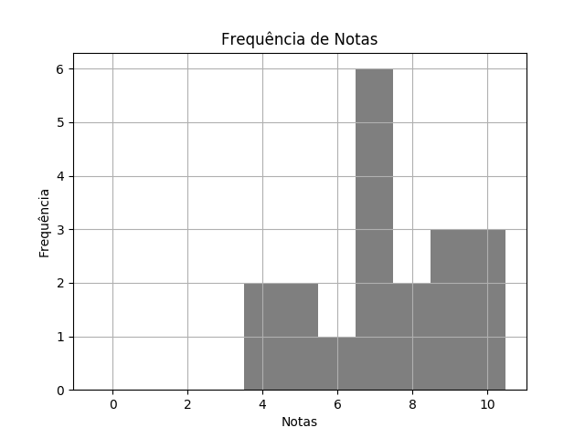
 | BIO SEM4 TPS 1 BRASÍLIA DISTRATOR |  |  |  | 11/03/2020 | Customers
 | RELATÓRIO DE PERFORMANCE
 |  | DISTRATORES
 | MAIOR: 10.00 | MENOR: 4.00 | MÉDIA: 7.32 | DESVIO: 1.87

 | Matriz de Distratores
 | A | B | C | D | E
Q. 1 | 1 | 0 | 16 ✓ | 2 | 0
Q. 2 | 10 ✓ | 5 | 3 | 1 | 0
Q. 3 | 0 | 0 | 4 | 15 ✓ | 0
Q. 4 | 4 | 8 ✓ | 6 | 0 | 1
Q. 5 | 0 | 3 | 9 ✓ | 5 | 2
Q. 6 | 17 ✓ | 0 | 0 | 1 | 1
Q. 7 | 0 | 0 | 1 | 18 ✓ | 0
Q. 8 | 1 | 2 | 15 ✓ | 1 | 0
Q. 9 | 0 | 1 | 18 ✓ | 0 | 0
Q. 10 | 5 | 1 | 0 | 13 ✓ | 0

